Graphique 1
Titre | Les métaux stratégiques au cœur des technologies bas-carbone
Sous-titre | Usages des principaux métaux stratégiques
Note | Les métaux stratégiques sont ordonnés selon le risque d’approvisionnement évalué par la Commission européenne. Les terres rares présentent le risque le plus élevé en 2020.
Source | Auteurs, à partir du rapport de la Commission européenne (2020) sur la criticité des matières premières.

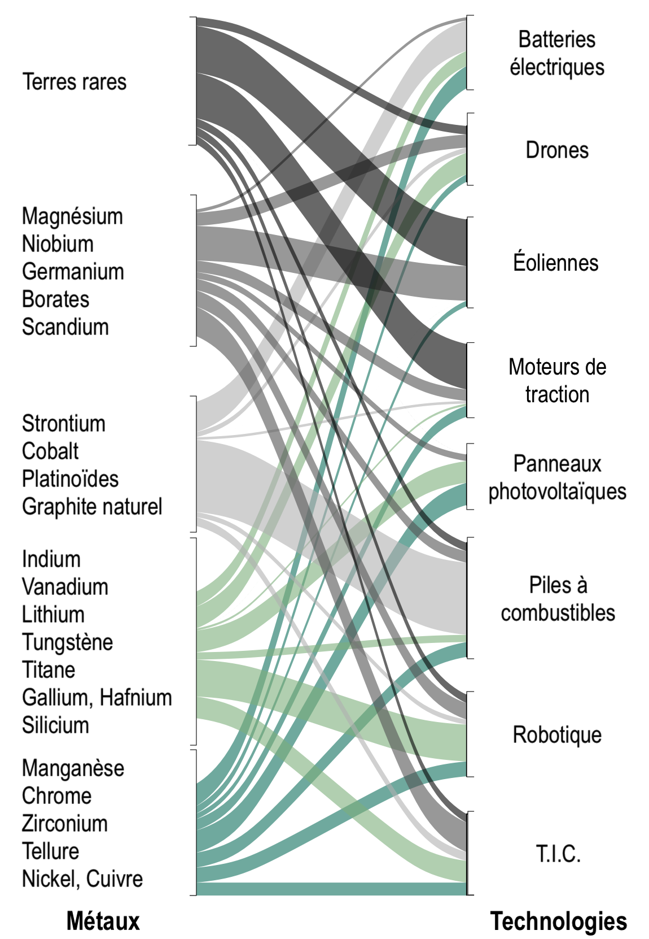

Graphique 2
Titre | Une Chine déjà en position dominante sur plusieurs marchés
Sous-titre | Parts de la Chine dans la production et les réserves mondiales
Note | N’apparaissent ici que les métaux reconnus comme stratégiques à la fois par l’Union européenne et les États-Unis et pour lesquels les données sont disponibles et fiables.
Source | Calculs des auteurs à partir de United States Geological Survey.

 | Production (2015-2020) | Réserves (2020)
Total | 23 | 19
Tungstène | 82 | 57
Terres rares | 72 | 37
Graphite naturel | 68 | 24
Germanium | 66
Silicium | 66
Antimoine | 66 | 30
Vanadium | 59 | 44
Molybdène | 42 | 50
Bauxite | 23 | 3
Béryllium | 22
Manganèse | 10 | 6
Lithium | 10 | 12
Zirconium | 10 | 1
Cuivre | 9 | 3
Rhénium | 5
Nickel | 5 | 3
Cobalt | 3 | 1
 |  | Production (2015-2020) | Réserves (2020)
 | Total | 23 | 19

 | Tungstène | 82 | 57
 | Terres rares | 72 | 37
 | Graphite naturel | 68 | 24
 | Germanium | 66
 | Silicium | 66
 | Antimoine | 66 | 30
 | Vanadium | 59 | 44
 | Molybdène | 42 | 50
 | Bauxite | 23 | 3
 | Béryllium | 22
 | Manganèse | 10 | 6
 | Lithium | 10 | 12
 | Zirconium | 10 | 1
 | Cuivre | 9 | 3
 | Rhénium | 5
 | Nickel | 5 | 3
 | Cobalt | 3 | 1

Graphique 3
Titre | Une stratégie chinoise d’investissements à l’international ambitieuse
Sous-Titre | Principaux pays producteurs de minerais stratégiques et destination des investissements directs à l’étranger chinois
Note | Sous le nom des pays figure leur part dans la production mondiale de minerais en 2021, la taille des cercles gris représente l’importance des réserves en 2020 et l’épaisseur des flèches vertes le montant des IDE chinois sur la période 2005-2021.
Sources | American Enterprise Institute, China Global Investment Tracker pour les IDE et United States Geological Survey pour la production et les réserves.

 | Pays | Investissements chinois (en millions de dollar US) | Productions (pourcentage de la production mondiale) 2021 | Réserves 2020 (en tonnes)
 | Argentine | 1690 | Lithium : 6 % | 2050000
 | Australie | 26590 | Bauxite : 2 8%, Lithium : 52,5 %, Manganèse : 16,5 %, Nickel : 6 %, Terres rares : 8 %, Zirconium : 33 % | 82704496
 | Brésil | 1950 | Bauxite : 8 %, Graphite : 6,8 %, Niobium : 88 % | 118041832
 | Canada | 8450 | Niobium : 10 %, Platinoïdes : 6 % | 5383133.5
 | Chili | 4280 | Cuivre : 26 %, Lithium : 25 %, Molybdène : 17 %, Rhénium : 49 % | 11358333
 | Chine |  | Bauxite : 22% (raffiné : 54 %), Cobalt : 1,2 % (raffiné : 64 %), Cuivre 8,5 % (raffiné : 38,6 %), Lithium : 13,5%, Terres rares : 60 % (raffiné : 90 %) | 137329328
 | République Démocratique du Congo | 13720 | Cobalt : 70 %, Cuivre : 8,5 % | 3521500
 | Guinée | 4450 | Bauxite : 22 % | 7400000
 | Indonésie | 5420 | Bauxite : 4,5 %, Nickel : 37 % | 16754833
 | Pérou | 11840 | Cuivre : 10,4 % | 2296000
 | Russie | 2730 | Antimoine : 22 %, Cobalt : 4,5 %, Nickel : 9 %, Platinoïdes : 25 %, Silicium : 10 %, Vanadium : 17 % | 33823000
 | Afrique du Sud | 3620 | Manganèse : 37 %, Platinoïdes : 5 5 %, Zirconium : 22 % | 79594336
 | États-Unis | 430 | Béryllium : 65 %, Molybdène : 16 %, Rhénium : 15 %, Terres rares : 15 % | 7297000

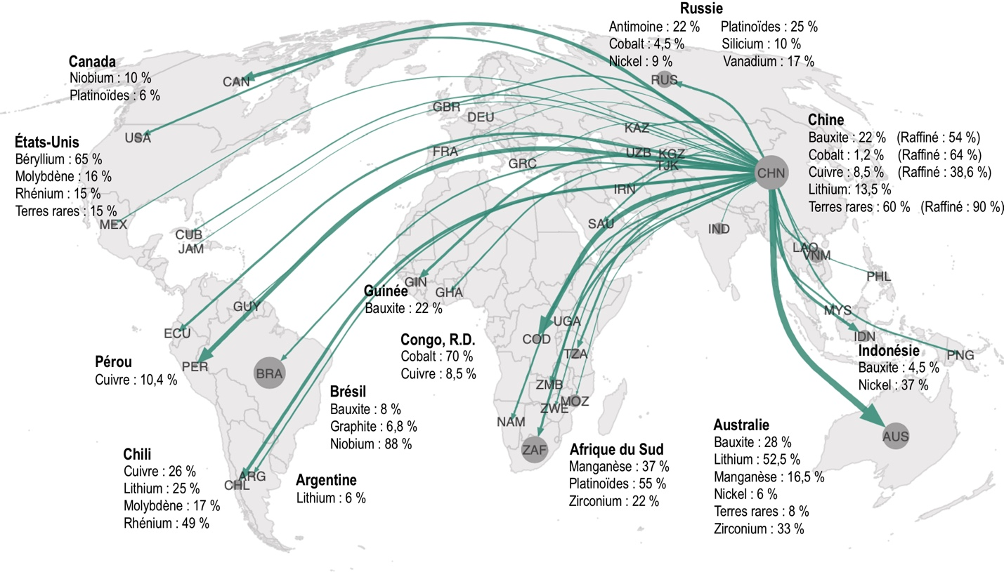

 | New version 27.06.22

